概要
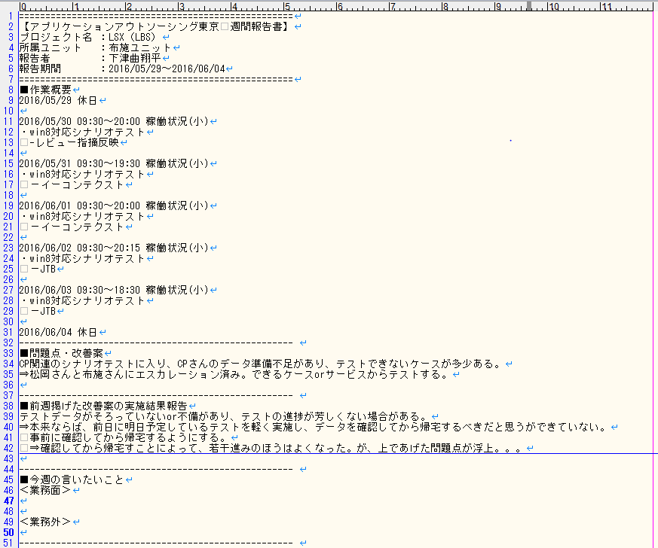
報告期間以外の項目は設定ファイルに逃がす。
報告期間は自動取得。

日付：自動取得
時間：とりあえず決め打ち(09:30～18:30)
作業内容：各自記述する

各自記述する

先週の週報の問題点をコピーする

各自記述する

画面概要
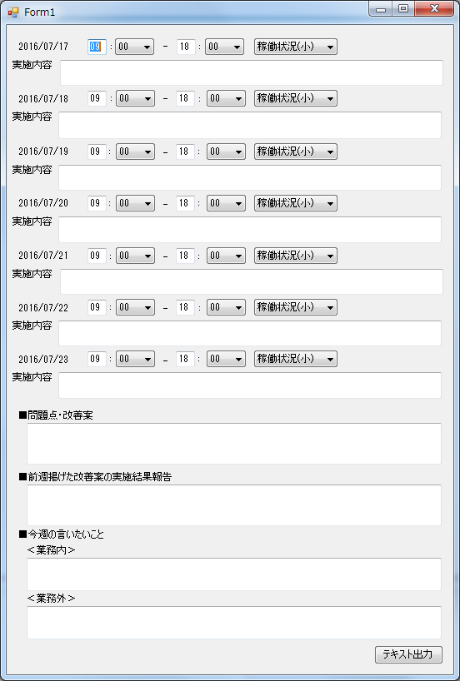

1
2
3
4
5
No | 項目 | 概要 | オブジェクト | 初期値 | 候補
1 | 日付 | exeが叩かれた日を元に、計算する | ラベル | - | -
2 | 業務開始時間 | プルダウンで選択できる。 ※HHは入力、MMがプルダウン | コンボボックス | 時：09 分：00 | 分：00、15、30、45
3 | 業務終了時間 | プルダウンで選択できる。 ※HHは入力、MMがプルダウン | コンボボックス | 時：18 分：00 | 分：00、15、30、45
4 | 稼働状況 | プルダウンで選択できる。 休みのパターンを追加 | コンボボックス | 稼働状況(小) | 稼働状況(小)、稼働状況(中)、稼働状況(大)、休み
5 | 作業内容 | 各自記載 | テキストボックス | - | -
6 | 問題点・改善案 | 各自記載 | テキストボックス | - | -
7 | 前週・・・ | 先週の課題は、先週の週報から持ってくる。進捗は各自記載。 | テキストボックス | ※前週の課題 | -
8 | 今週の言いたいこと | 各自記載 | テキストボックス | - | -
9 | テキスト出力 | 週報をテキストに出力する | ボタン | - | -

6

7

8

9

